c.Instructions Matrice Plan M&E
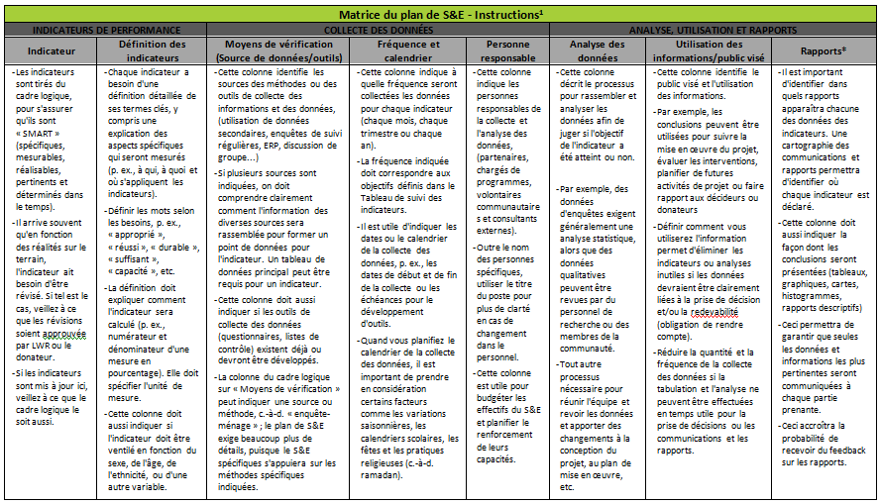

REMARQUE : Les principes suivis pour remplir les colonnes pour une hypothèse sont les mêmes que pour les remplir pour un indicateur. Cependant, l'utilisation des informations/le public visé pour une hypothèse seront généralement les mêmes pour toutes les hypothèses : nous suivons les hypothèses pour la mise en œuvre informée et la réalisation du projet/du ou des objectifs programmatiques (les hypothèses doivent rester vraies).
1) Le modèle de la Matrice du plan de S&E s'inspire du modèle du Plan de S&E de l'IFRC (6 avril 2011) : http://ifrc.org/en/who-we-are/performance-and-accountability/monitoring-and-evaluation/, et ProPak III de CRS. Le contenu des instructions est tiré principalement du Modèle de plan de S&E de l'IFRC (6 avril 2011), ainsi que du document de CRS, M&E in Emergencies, DESIGN: How to develop and M&E plan in an emergency project M&E Plan Template, Appendix 3, p. 54.

